Sheet1
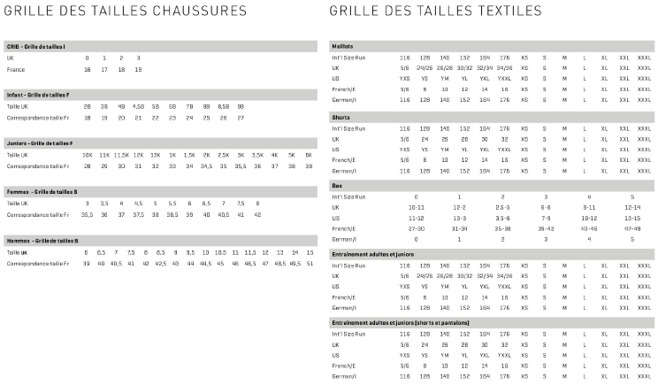
Club |  | FC de l'Ouest Tourangeau | BON DE COMMANDE FCOT 37
Nom, Prénom
Téléphone, Mail |  |  | TAILLE ENFANT |  |  |  |  |  | TAILLE ADULTE
Nombre d'articles | Référence produit (adulte ou junior) - couleur sous le format 111111-11 | Nom du Produit | 116 (6 ans) | 128 (8 ans) | 140 (10 ans) | 152 (12 ans) | 164 (14 ans) | 176 (16 ans) | XS | S | M | L | XL | XXL | Pointure chaussures | Quantité | Prix public
1
2
3
4
5
 |  |  |  |  |  |  |  |  | Total prix public (1+2+3) |  |  |  |  |  |  |  | 0.00 €
 |  |  |  |  |  |  |  |  | Remise offre FCOT 37 |  |  |  |  |  |  |  | 15.00%
 |  |  |  |  |  |  |  |  | Total prix FCOT 37 |  |  |  |  |  |  |  | 0.00 €

